Лист1
Размер 3,50 х 2,315 х 2,05 м
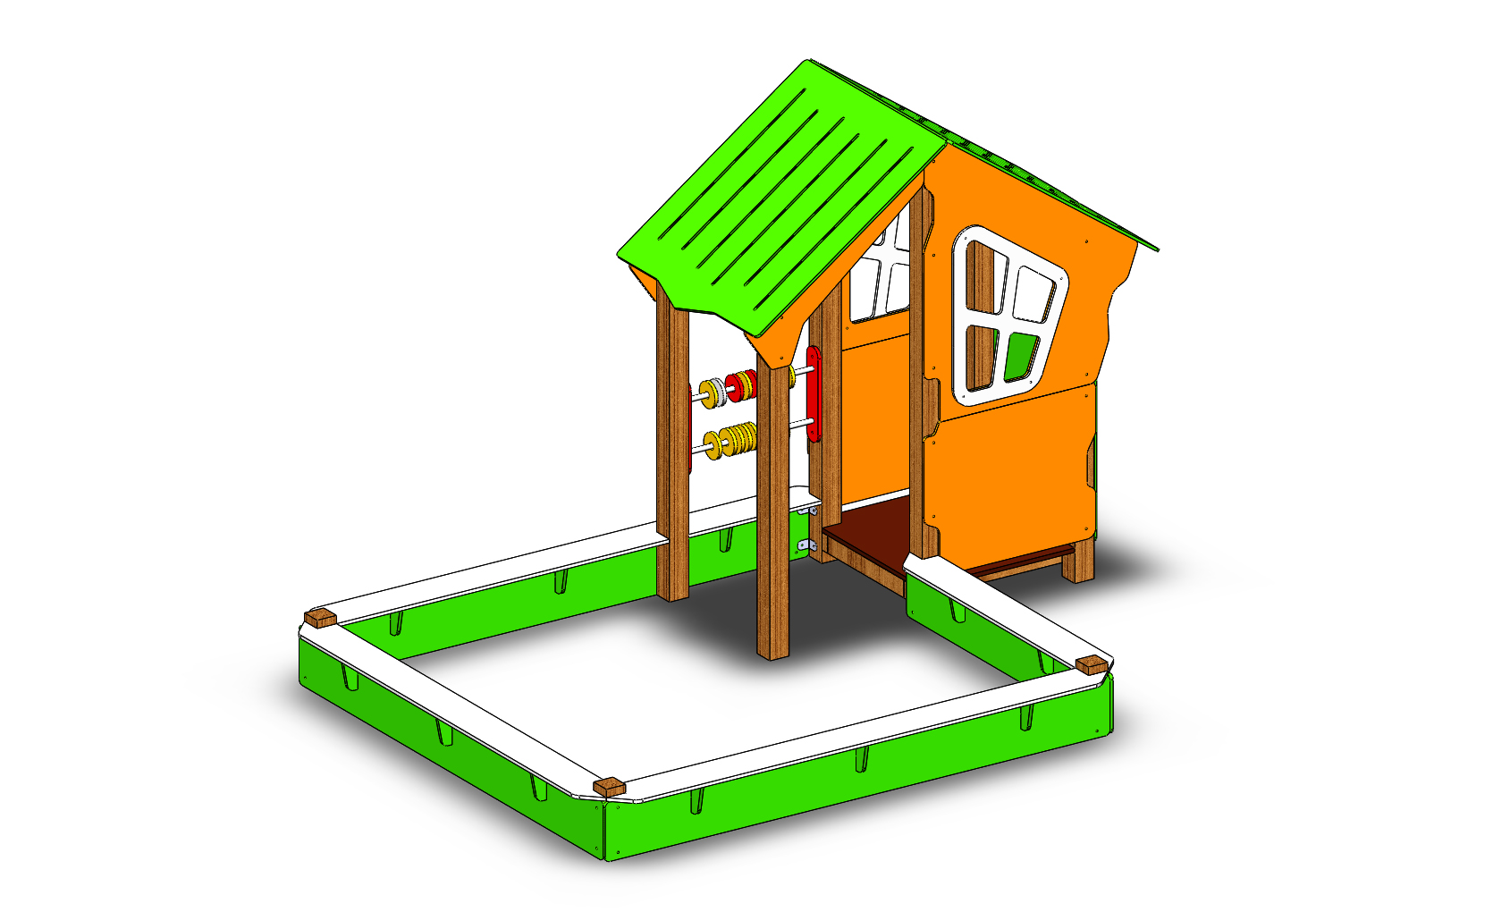 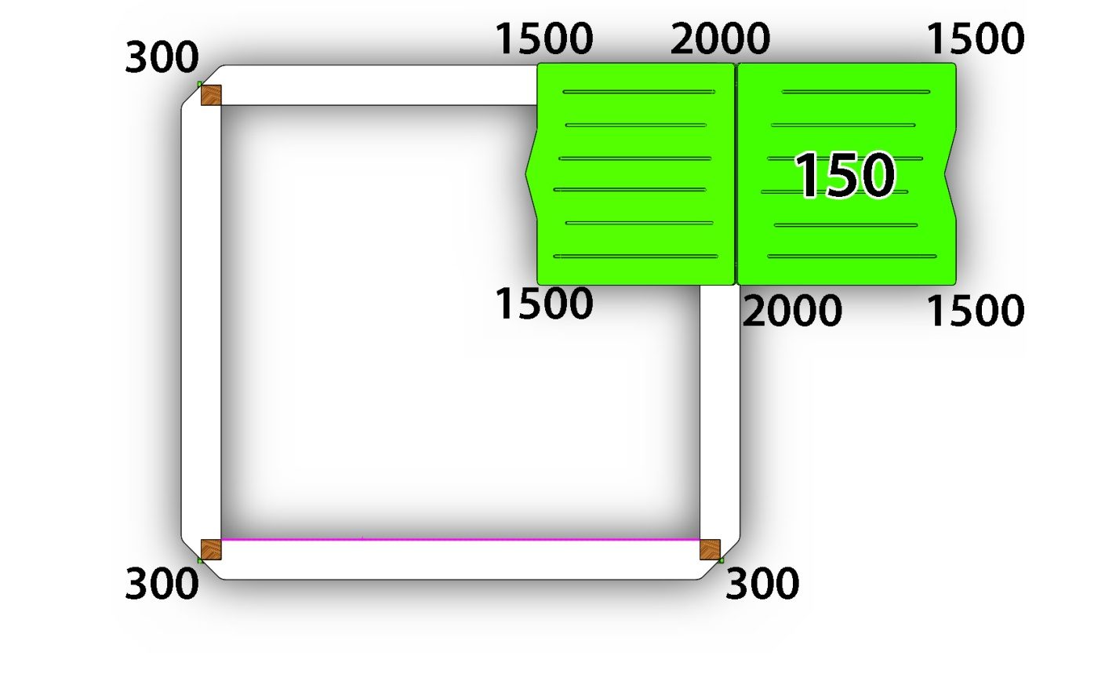 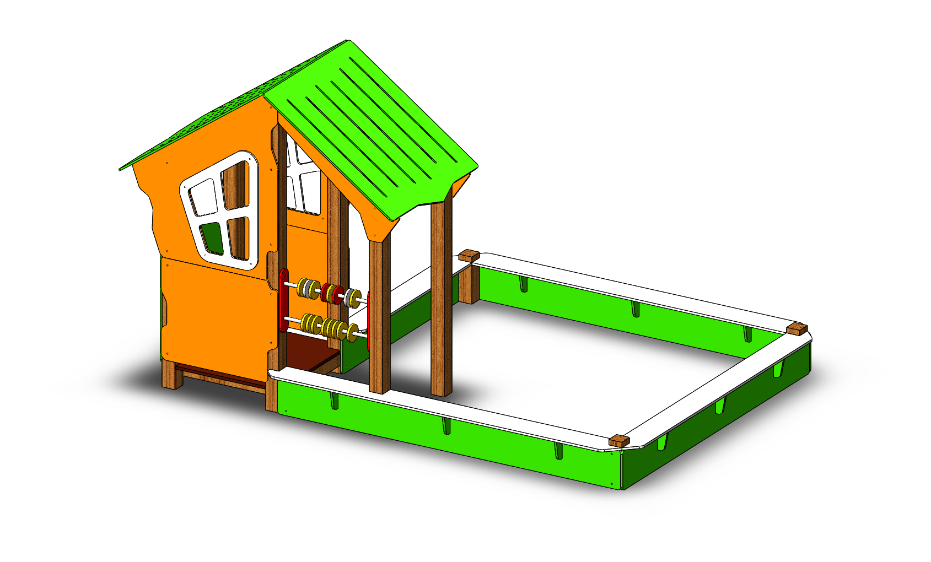

№ п/п | Артикул | Наименование | Кол-во | Изображение | цвет | Длина, м | Ширина, м | Высота, м | Объем, м3 | Заглушка м8-10 (крепеж к столбу) (на 1 комплектующую) | всего м8-10 | Заглушка м6 (крепеж фанеры между собой) | всего м6 | Объем всего | Гл. М8х60 | Гл.М8х80 | Болт М10х160 | М6х35 | М6х40 | М6х55
СТОЙКИ |  |  |  |  |  |  |  |  |  |  | 0 |  | 0 | 0
1 | 0080ДБ | Столб (брус 100х100) 350мм | 3 |  | тик | 0.3 | 0.09 | 0.09 | 0.002 |  | 0 |  | 0 | 0.00729
2 | 0563ДБ | Столб (брус 100х100) 1500 мм | 4 |  | тик | 1.5 | 0.09 | 0.09 | 0.012 |  | 0 |  | 0 | 0.0486
3 | 0183ДБ | Столб (брус 100х100) 2000 мм | 2 |  | тик | 2 | 0.09 | 0.09 | 0.016 |  | 0 |  | 0 | 0.0324
4 | 0013МП | Закладная для столба 100х100 | 9 |  | 7047 | 0.5 | 0.085 | 0.085 | 0.004 | 4 | 36 |  | 0 | 0.0325125 | 27
ПЛОЩАДКИ |  |  |  |  |  |  |  |  |  |  | 0 |  | 0 | 0
5 | С-4.01.01 | Площадка квадратная 800х800 мм (СБ) | 1 |  |  | 0.8 | 0.8 | 0.08 | 0.051 |  | 0 |  | 0 | 0.0512 |  |  | 4
ПАНЕЛИ |  |  |  |  |  |  |  |  |  |  | 0 |  | 0 | 0
7 | 000161 | Окно верхнее 1.07 994 x 1210 x 21 | 2 | 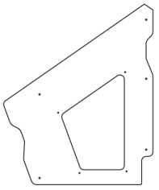 | 2008 | 0.994 | 1.21 | 0.015 | 0.018 | 5 | 10 |  | 0 | 0.0360822 |  | 10
8 | 000157 | Рама окна 1.07 537 x 755 x 15 | 2 | 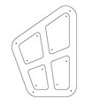 | 7047 | 0.755 | 0.537 | 0.015 | 0.006 |  | 0 | 4 | 8 | 0.01216305 |  |  |  |  |  | 8
 | 001888 | Комплект накладок на крышу 417 x 635 x 15 | 2 |  | 7047 |  |  |  |  |  |  |  |  |  |  |  |  |  |  | 32
9 | 000164 | Панель нижняя 1.07 800 x 650 x 21 | 2 | 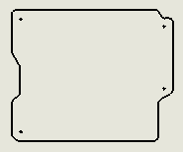 | 2008 | 0.8 | 0.65 | 0.015 | 0.008 | 4 | 8 |  | 0 | 0.0156 |  | 8
10 | 000162 | Панель с пазом для сидушки 1.07 800 x 748 x 21 | 1 | 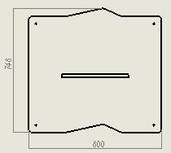 | 6018 | 0.8 | 0.748 | 0.015 | 0.009 | 4 | 4 |  | 0 | 0.008976 |  | 4
11 | 000163 | Боковина крыши двойн. домика 1.07 1023 x 271 x 21 | 2 | 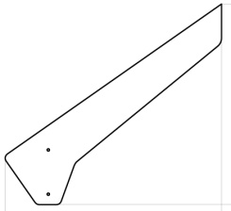 | 2008 | 0.82 | 0.77 | 0.015 | 0.009 | 2 | 4 |  | 0 | 0.018942 |  | 6 |  |  | 1
12 | 000158 | Крыша наклонная 1- 1.07 1000 x 1149 x 15 | 1 | 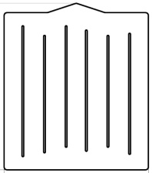 | 6018 | 1.15 | 1 | 0.012 | 0.014 |  | 0 |  | 0 | 0.0138 |  |  |  | 4 | 4
13 | 000159 | Крыша наклонная 2- 1.07 1000 x 1200 x 15 | 1 | 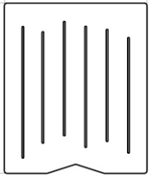 | 6018 | 1.2 | 1 | 0.012 | 0.014 |  | 0 |  | 0 | 0.0144 |  |  |  | 4 | 4
14 | 000039 | Подпорка сидушки 200 x 335 x 21 | 1 |  | 6018 | 0.335 | 0.2 | 0.015 | 0.001005 |  | 0 |  | 0 | 0.001005 |  |  |  |  | 4
15 | 000040 | Фиксатор счет двойной (400) 80 x 400 x 21 | 2 |  | 3020 | 0.4 | 0.08 | 0.015 | 0.00048 | 2 | 4 |  | 0 | 0.00096 |  | 4
16 | 000041 | Кольцо счет 110 x 110 x 21 | 20 |  | разноцветные | 0.11 | 0.11 | 0.015 | 0.000 |  | 0 |  |  | 0.00363
17 | 000165 | Сидушка для панели с пазом 1.07 600 x 271 x 21 | 1 |  | 6018 | 0.62 | 0.268 | 0.018 | 0.003 |  | 0 |  |  | 0.00299088 |  | 2 |  |  | 2
18 | 001353 | Панель 2300 песочницы 1.11 2300 x 300 x 21 | 2 |  | 6018 | 2.35 | 0.25 | 0.015 | 0.0088125 | 6 | 12 |  | 0 | 0.017625 |  | 8
19 | 001354 | Панель 2350 песочницы 1.11 2350 x 300 x 21 | 1 |  | 6018 | 2.15 | 0.25 | 0.015 | 0.0080625 | 4 | 4 |  | 0 | 0.0080625 |  | 4
20 | 001355 | Панель 1600 песочницы 1.11 1600 x 300 x 21 | 1 | 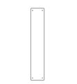 | 6018 | 1.44 | 0.25 | 0.015 | 0.0054 | 4 | 4 |  | 0 | 0.0054 |  | 4
21 | Ф-1.06.110-04 | Подпорка для верхнего борта(300150х21) | 11 |  | 6018 | 0.15 | 0.13 | 0.015 | 0.0002925 |  | 0 |  | 0 | 0.0032175 |  |  |  |  | 22
22 | 001356 | Борт верхний пес. дворика 2100 2100 x 190 x 21 | 1 |  | 7047 | 2.41 | 0.18 | 0.015 | 0.006507 |  | 0 |  | 0 | 0.006507 |  | 4 |  |  | 4
23 | 001357 | Борт верхний пес. дворика 1600 1600 x 190 x 21 | 2 |  | 7047 | 2.335 | 0.18 | 0.015 | 0.0063045 |  | 0 |  | 0 | 0.012609 |  | 4 |  |  | 4
25 | 001358 | Борт верхний пес. дворика 600 600 x 190 x 21 | 1 |  | 7047 | 1.425 | 0.18 | 0.015 | 0.0038475 |  | 0 |  | 0 | 0.0038475 |  | 2 |  |  | 2
26 | 0003МП | Уголок крепления фанеры | 50 |  | 7047 | 0.055 | 0.055 | 0.04 | 0.000121 |  | 0 | 2 | 100 | 0.00605
 |  |  |  |  |  |  |  |  |  |  | 0 |  | 0 | 0
27 | 0058МП | Перемычка для счет (d=21,3) 600 мм (серый) | 2 |  | 7047 | 0.62 | 0.021 | 0.21 | 0.003 |  | 0 |  | 0 | 0.0054684
ПЛАСТИК |  |  |  |  |  |  |  |  |  |  | 0 |  | 0 | 0
28 | П-5.01.01 | Заглушка пластиковая на болт М6 (черные) | 95 |  | Черный | 0.027 | 0.027 | 0.016 | 0.00001 |  | 0 |  | 0 | 0.00110808
29 | П-5.01.02 | Заглушка пластиковая на болт М8-10 (черные) | 94 |  | Черный | 0.036 | 0.036 | 0.023 | 0.00003 |  | 0 |  | 0 | 0.002801952
30 | П-5.01.03 | Заглушка пластиковая на столб 90х90 мм (черные) | 3 |  | Черный | 0.09 | 0.09 | 0.044 | 0.00036 |  |  |  |  | 0.0010692 | 3
 |  |  |  |  |  |  |  |  |  |  | 86 |  | 108 | 0.373248562 | 30 | 60 | 4 | 8 | 47 | 40
 |  |  |  |  |  |  |  |  |  |  |  |  |  |  | Гл. М8х60 | Гл.М8х80 | Болт М10х160 | М6х35 | М6х40 | М6х55
 | Метизы
 | Меб. Болт | М10х160 | 4 | шт
 |  | М6х35 | 8 | шт
 |  | М6х40 | 47 | шт
 |  | М6х55 | 40 | шт
 | Глухарь | М8х60 | 30 | шт
 |  | М8х80 | 60 | шт
 | Шайба | М10 | 4 | шт
 |  | М8 | 90 | шт
 |  | М6 | 95 | шт
 | Гайка | М10 | 4 | шт
 |  | М6 | 95 | шт
 | заглушка | КЧМ6КС | 95 | шт
 |  | КЧМ8КС | 94 | шт
 |  | 100-100.11КК | 3 | шт
 | уголок | 90гр | 50 | шт

